Resultados
Barramento | Tensão Fase 1 (pu)
barra01 | 1
barra02 | 0.9997
barra03 | 0.9995
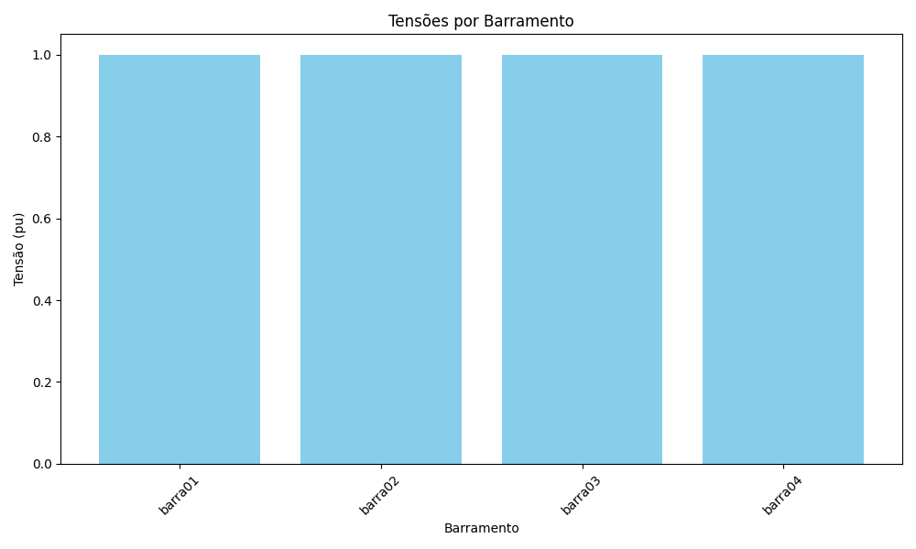
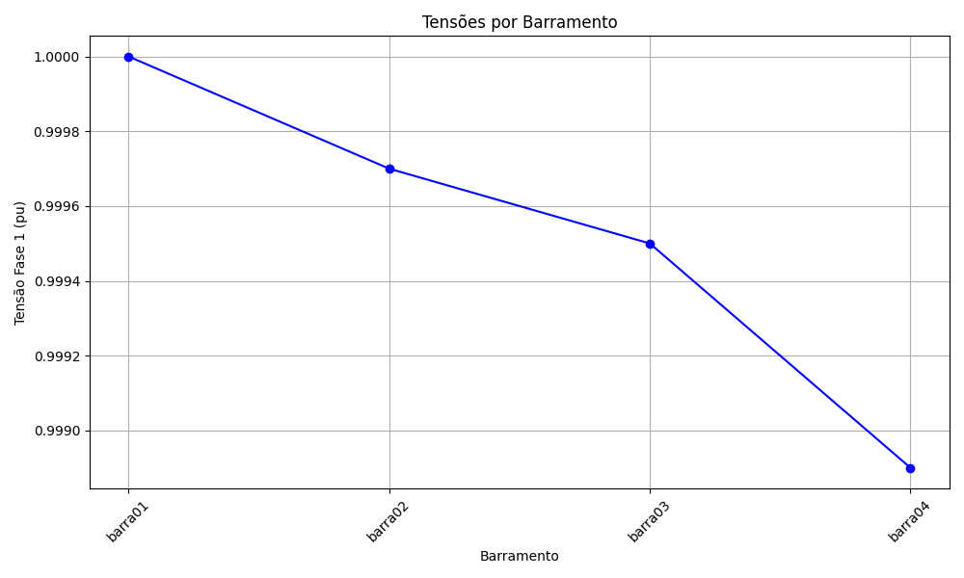
barra04 | 0.9989

